Hoja1
TEMA | PREGUNTA | RESPUESTA | JUSTIFICACIÓN
Tamaño de dataset | ¿Cuántas filas y columnas tiene? | 9537 filas y 11 columnas | import dask.dataframe as dd ds_dask = dd.read_csv ("/kaggle/input/cybersecurity-intrusion-detection-dataset/cybersecurity_intrusion_data.csv") print (f"Tamaño del dataset: {len(ds_dask)} filas y {len(ds_dask.columns)} columnas")
 | ¿Es suficiente para el análisis? | Si | Se realiza un analisis de ataques detectados: import pandas as pd import matplotlib.pyplot as plt df = pd.read_csv("/kaggle/input/cybersecurity-intrusion-detection-dataset/cybersecurity_intrusion_data.csv", index_col=0) plt.figure(figsize=(6,4)) attack_counts.plot(kind='bar', color=['blue', 'orange']) plt.xlabel("Ataques detectados") plt.ylabel("Conteo") plt.title("Conteo de ataques detectados") plt.xticks(rotation=0) plt.grid(axis='y', linestyle="--", alpha=0.7) plt.show() attack_counts = df.attack_detected.value_counts() attack_counts #print (attack_counts.Items) #print (attack_counts.__dict__) verificamos atributos | 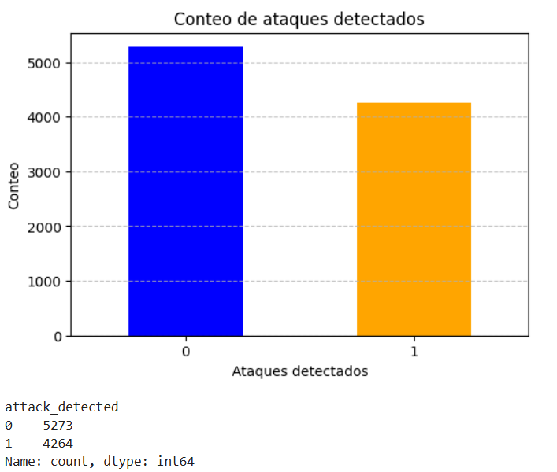
formato de los datos | ¿Está en CSV, JSON, SQL u otro formato? | .CSV | La documentación inicial indica que esta en formato .CSV
 | ¿Es fácil de procesar? | si | Mediante la librería pandas, la información es facil de procesar y generar graficos estadisticos
Etiquetado | ¿Los datos tienen etiquetas claras? | Si | network_packet_size protocol_type login_attempts session_duration encryption_used ip_reputation_score failed_logins browser_type unusual_time_access attack_detected session_id
 | ¿Hay valores faltantes o datos inconsistentes? | si, existen 10 columnas con valos null | #Pandas verifiicar columnas vacias import pandas as pd df1 = pd.read_csv("/kaggle/input/cybersecurity-intrusion-detection-dataset/cybersecurity_intrusion_data.csv", index_col=0) display(df1.info())
Fuente y Credibilidad | ¿Quién creó el dataset? | Dinesh Naveen Kumar Samudrala, Licenciatura en el Instituto Indio de Tecnología de la Información | Comunnidad activa y el ultimo periodo de actualización fue hace 12 días
 | ¿Está bien documentado? | Si | Dentro del Abaut esta el

